個人応募
富士見市市制施行５０周年記念 '２２富士見ふるさと祭り 市民ボランティアスタッフ申込用紙（個人応募）

 |  | 令和４年 月 日提出
ふりがな
氏名
生年月日
住所
電話番号
FAX番号
職業
希望の活動時間 | ①午前８時３０分～午後０時３０分 | ②午後０時～午後４時
※ この申込用紙に記載された内容については、目的以外に利用することはありません。
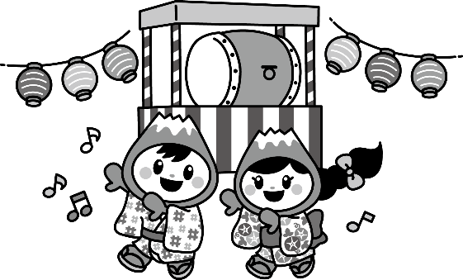 '２２富士見ふるさと祭り実行委員会事務局 富士見市役所 協働推進課内 富士見市大字鶴馬１８００番地の1 TEL：０４９－２５１－２７１１ 内線２５６

